Tabelle1
Punktewolkenverschiebung berechnen lassen in Excel

 |  |  | FALSE
Zielpunkt: | In millimeter, Grad | GK-Lage | In millimeter, Grad | Coordinaten in mm | EINGABE | Hypotenuse | 33012776840.215
X: | 0.000 | X: | 32574214144.000 | 32574214144.000 | BERECHNUNG |  | RAD | Grad [°]
Y: | 0.000 | Y: | 5363208704.000 | 5363208704.000 | AUSGABE | Radiane zu den Coordinaten α | 0.16318182131 | 9.3496296545
Z: | 0.000 | Z: | 548769.500 | 548769.500 |  | Radiane Drehung φ | 0 | 0
 |  | Winkel: | 32,77 (zu geographischen Norden) | 0 | FALSE | Radiane verdreht β | 0.16318182131 | 9.3496296545

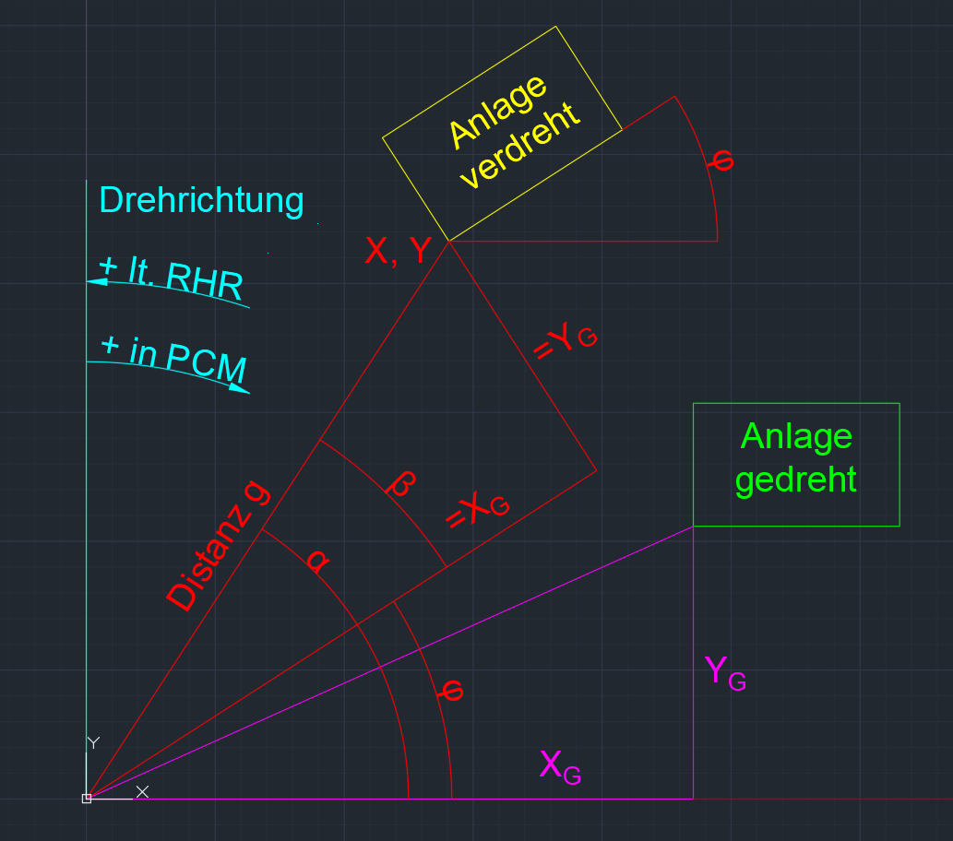
 |  |  |  |  | Eingaben für LFM: | Rohe Verschiebung:
 |  |  |  |  | -32574214144.000 | AUSGABE | in MM:
 |  |  |  |  | -5363208704.000 | X gerade | 32574214144.000
 |  |  |  |  | -548769.500 | Y gerade | 5363208704.000
 |  |  |  |  | 0.00 | Höhe | 548769.5
 |  |  |  |  | Im LFM ist der Winkel φ positiv anzugeben

